应收预付 应付预收
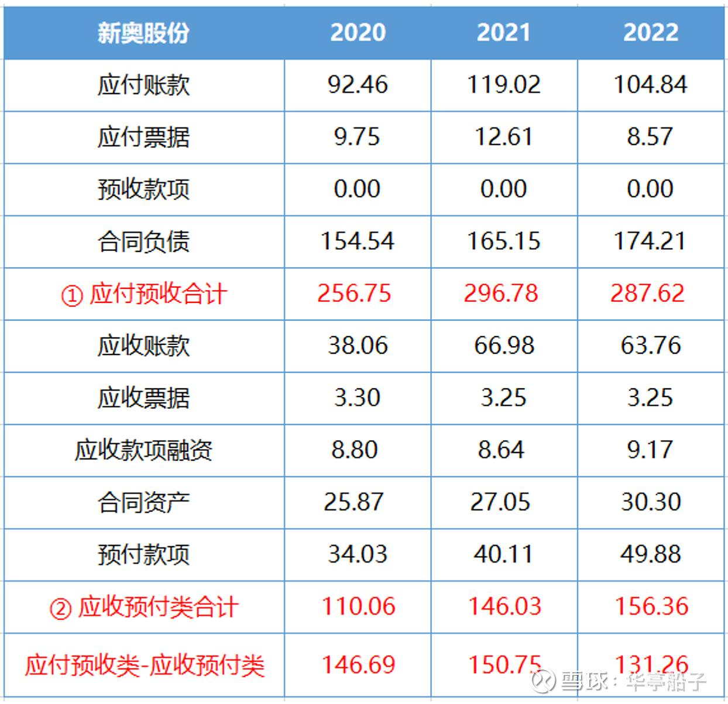
项目 | 2017 | 2018 | 2019 | 2020 | 2021 | 2022 | 2023
 | 上市前 | 上市前 | 上市前 | 上市后 | 上市后 | 上市后 | 上市后
贸易及其他应收款项(万元) | 20,810.20 | 39,260.30 | 92,724.30 | 135,213.30 | 436,141.60 | 430,739.00 | 426,688.60
预付款项(万元) | 75,292.40 | 73,269.20 | 1,845.60 | 3,654.20 | 4,341.40 | 4,343.80 | 3,107.60
应收预付合计(万元) | 96,102.60 | 112,529.50 | 94,569.90 | 138,867.50 | 440,483.00 | 435,082.80 | 429,796.20
贸易及其他应付款项(万元) | 59,619.00 | 64,878.10 | 108,661.80 | 177,941.80 | 274,480.20 | 274,067.60 | 303,687.40
合约负债(万元) | 19,420.70 | 28,518.20 | 56,038.80 | 100,528.10 | 144,424.70 | 144,975.30 | 181,646.10
应付预收合计(万元) | 79,039.70 | 93,396.30 | 164,700.60 | 278,469.90 | 418,904.90 | 419,042.90 | 485,333.50
应付预收-应收预付(万元) | -17,062.90 | -19,133.20 | 70,130.70 | 139,602.40 | -21,578.10 | -16,039.90 | 55,537.30

